Sheet1
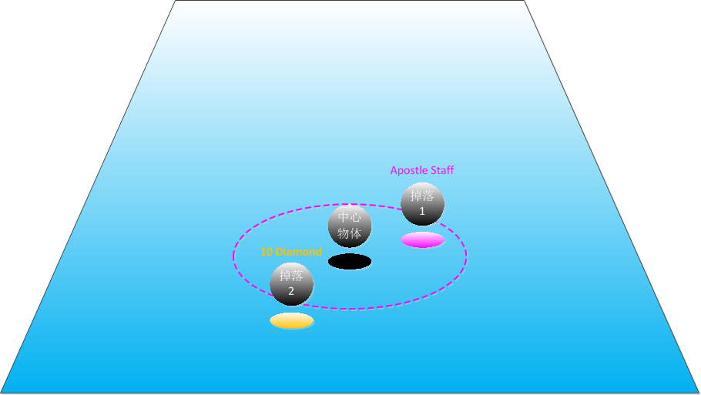
所有掉落物由3部分组成：
 | 名字 | 名字颜色 | 模型 | 特效 | 示意图
钻石 | CurrencyName_Diamond | 橙色 | 钻石模型 | 橙色光效
金币 | CurrencyName_Coins | 白色 | 金币模型 | 白色光效
物品 | 读表 | 根据品质决定 | 物品模型 | 根据品质决定
血珠 | 无 | 无 | 无 | 血珠特效
魔珠 | 无 | 无 | 无 | 魔珠特效

【中心物体】
指的是掉落半径的圆心，一般为怪物或物件
掉落物由中心物体掉出来，走一个掉落曲线（抛物线）

【常量】
掉落半径min | 0.5米
掉落半径max | 3米（不会掉到无法移动的区域）
拾取半径 | 2米

【特效】
白品质 | 金币、品质=1的物品和装备
蓝品质 | 品质=2
紫品质 | 品质=3 | 有一道紫色的光照下来
橙品质 | 钻石、品质=4 | 有一道橙色的光照下来

